Прайс
Артикул | Название | Описание | Ссылка на фото | Ссылка на ролик | Фото | Бренд | Штрих-код | Оптовая цена, руб | РРЦ | Заказ, шт | Сумма заказа,руб
 |  |  |  |  | Серия «Зайчик Няня Грызушка» — музыкальная интерактивная игрушка |  |  |  |  |  | -
FD127/Желтый | «Зайчик Няня Грызушка». Музыкальная интерактивная игрушка.Возраст: 0+ | Первая игрушка малыша, которая не только развлекает, но и способствует раннему развитию. Поможет быстрее успокоиться и уснуть, споет песенку и поиграет в веселые игры.Белый шум.Классическая музыка.Погремушка.Потешки.Песни.Сказки.Музыкальные игры.7 функций.Ушки-грызунки.Ночник.Противоударный корпус. Воспроизведение звуков. Зарядка через USB. Возраст: 0+. Комплект: игрушка, инструкция, USB-кабель.минание режима.Увеличенные кнопки переключения. | Фото | Видео | 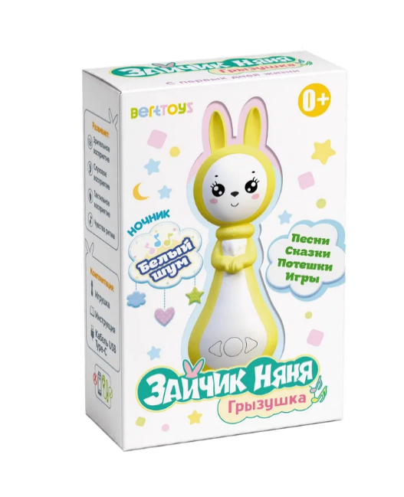 | BertToys | 4630017955817 | 959.00 ₽ | 1,990.00 ₽ |  |  | Скидка!
FD127/Синий | «Зайчик Няня Грызушка». Музыкальная интерактивная игрушка.Возраст: 0+ | Первая игрушка малыша, которая не только развлекает, но и способствует раннему развитию. Поможет быстрее успокоиться и уснуть, споет песенку и поиграет в веселые игры.Белый шум.Классическая музыка.Погремушка.Потешки.Песни.Сказки.Музыкальные игры.7 функций.Ушки-грызунки.Ночник.Противоударный корпус. Воспроизведение звуков. Зарядка через USB. Возраст: 0+. Комплект: игрушка, инструкция, USB-кабель.минание режима.Увеличенные кнопки переключения. | Фото |  | 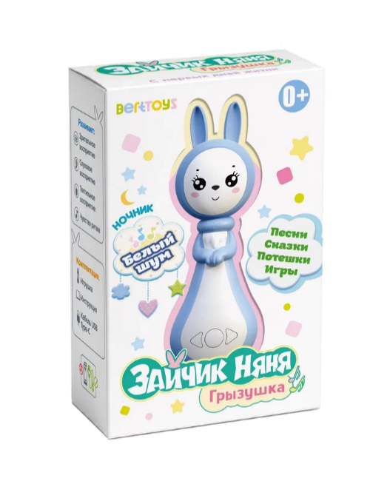 | BertToys | 4630017955824 | 1,199.00 ₽ | 1,990.00 ₽ |  | -
FD127/Розовый | «Зайчик Няня Грызушка». Музыкальная интерактивная игрушка.Возраст: 0+ | Первая игрушка малыша, которая не только развлекает, но и способствует раннему развитию. Поможет быстрее успокоиться и уснуть, споет песенку и поиграет в веселые игры.Белый шум.Классическая музыка.Погремушка.Потешки.Песни.Сказки.Музыкальные игры.7 функций.Ушки-грызунки.Ночник.Противоударный корпус. Воспроизведение звуков. Зарядка через USB. Возраст: 0+. Комплект: игрушка, инструкция, USB-кабель.минание режима.Увеличенные кнопки переключения. | Фото |  | 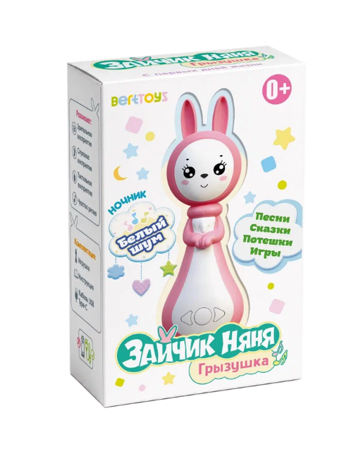 | BertToys | 4630017955831 | 1,199.00 ₽ | 1,990.00 ₽ |  | -
 |  |  |  |  | Серия «Говорящие Пазлы» — интерактивный планшет
FD83 | Говорящий Пазлтач «Три кота» | Новинка - Пазлтач, созданный совместно с мультфильмом «Три кота». Учимся, играя с любимыми героями.Пазлтач реагирует на прикосновение — говорит, поет, рассказывает. Существует два режима игры: отдельно с планшетом - «нажми и слушай» и совместно с пазлами - «собери и услышь». Озвучивание настоящими голосами героев: слушаем и поём песенки из мультфильма «Три кота». В комплекте идет 9 красочных пазлов из плотного картона с любимыми персонажами: Карамелька, Коржик, Компот, Гоня, Сажик, Горчица и Нудик. 36 деталей для развития мелкой моторики. Подходит для детей от 1 года.Регулировка громкости для комфортной игры. Режим дополненной реальности. Отсканировав QR-код на задней части коробки, на экране телефона появятся герои мультфильма. Безопасные материалы: ABS-пластик и картон. Компактный размер: удобно брать с собой. Не требует подключения к интернету или дополнительным устройствам. Способствует развитию памяти, речи и познавательных навыков. Сочетание классической игры-пазла с современными технологиями. Долговечность использования: интересно детям разных возрастов. Простота использования: интуитивно понятно даже маленьким детям. |  | 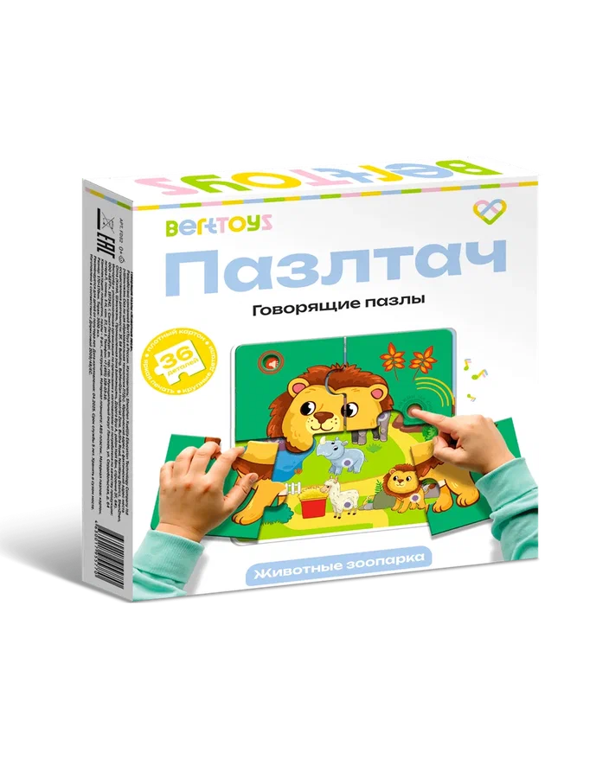 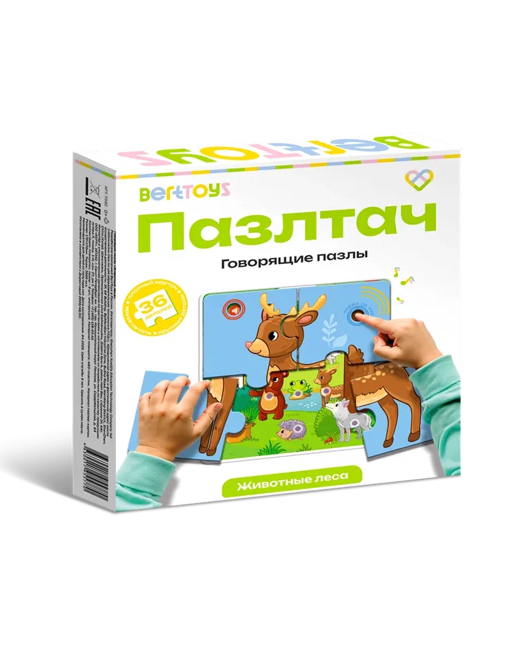 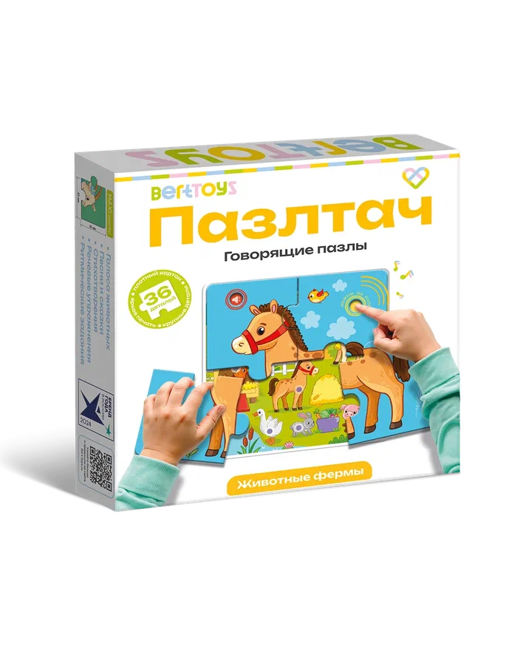 видео | 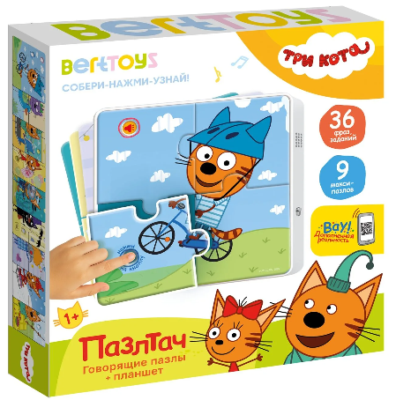 | BertToys | 4630017955763 | 1,399.00 ₽ | 2,099.00 ₽ |  | -
FD84 | Говорящий Пазлтач «Ми-ми-мишки» | Новинка - Пазлтач, созданный совместно с мультфильмом «Ми-ми-мишки».чимся, играя с любимыми героями. Пазлтач реагирует на прикосновение — говорит, поет, рассказывает. Существует два режима игры: отдельно с планшетом - «нажми и слушай» и совместно с пазлами - «собери и услышь». Озвучивание настоящими голосами героев: слушаем и поём песенки из мультфильма «Ми-ми-мишки». Выполняем речевые и двигательные упражнения для развития. В комплекте идет 9 красочных пазлов из плотного картона с любимыми персонажами: Кеша, Тучка, Иннокентий, Валя, Соня и Цыпа. 36 деталей для развития мелкой моторики. Подходит для детей от 1 года.Регулировка громкости для комфортной игры. Безопасные материалы: ABS-пластик и картон. Компактный размер: удобно брать с собой. Не требует подключения к интернету или дополнительным устройствам. Способствует развитию памяти, речи и познавательных навыков. Сочетание классической игры-пазла с современными технологиями. Долговечность использования: интересно детям разных возрастов. Простота использования: интуитивно понятно даже маленьким детям. |  |  | 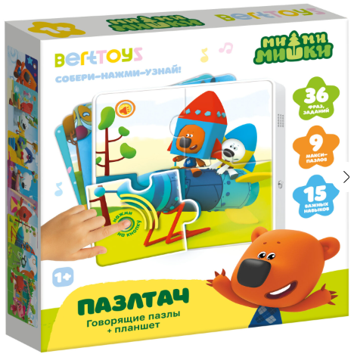 | BertToys | 4630017955756 | 1,399.00 ₽ | 2,099.00 ₽ |  | -
FD80 | Говорящие пазлы "Животные фермы" | Интерактивный планшет распознает все картинки на пазлах. Два режима игры: с планшетом и с пазлами. Озвучивание названий животных и их голосов. Воспроизведение песен и сказок о животных. Стихотворения о каждом животном. Речевые и двигательные упражнения для развития. Регулировка громкости для комфортной игры. 9 красочных пазлов из плотного картона. 36 деталей для развития мелкой моторики. Подходит для детей от 1,5 лет. Безопасные материалы: ABS-пластик и картон. Компактный размер: удобно брать с собой. Не требует подключения к интернету или дополнительным устройствам. Способствует развитию памяти, речи и познавательных навыков. Знакомит ребенка с миром животных фермы. Сочетание классической игры-пазла с современными технологиями. Долговечность использования: интересно детям разных возрастов. Простота использования: интуитивно понятно даже маленьким детям. |  |  |  | BertToys | 4630017955787 | 1,199.00 ₽ | 1,898.00 ₽ |  | -
FD81 | Говорящие пазлы "Животные леса" | Интерактивный планшет распознает все картинки на пазлах. Два режима игры: с планшетом и с пазлами. Озвучивание названий животных и их голосов. Воспроизведение песен и сказок о животных. Стихотворения о каждом животном. Речевые и двигательные упражнения для развития. Регулировка громкости для комфортной игры. 9 красочных пазлов из плотного картона. 36 деталей для развития мелкой моторики. Подходит для детей от 1,5 лет. Безопасные материалы: ABS-пластик и картон. Компактный размер: удобно брать с собой. Не требует подключения к интернету или дополнительным устройствам. Способствует развитию памяти, речи и познавательных навыков. Знакомит ребенка с миром животных фермы. Сочетание классической игры-пазла с современными технологиями. Долговечность использования: интересно детям разных возрастов. Простота использования: интуитивно понятно даже маленьким детям. |  |  |  | BertToys | 4630017955788 | 1,149.00 ₽ | 1,899.00 ₽ |  | -
FD82 | Говорящие пазлы "Животные зоопарка" | Интерактивный планшет распознает все картинки на пазлах. Два режима игры: с планшетом и с пазлами. Озвучивание названий животных и их голосов. Воспроизведение песен и сказок о животных. Стихотворения о каждом животном. Речевые и двигательные упражнения для развития. Регулировка громкости для комфортной игры. 9 красочных пазлов из плотного картона. 36 деталей для развития мелкой моторики. Подходит для детей от 1,5 лет. Безопасные материалы: ABS-пластик и картон. Компактный размер: удобно брать с собой. Не требует подключения к интернету или дополнительным устройствам. Способствует развитию памяти, речи и познавательных навыков. Знакомит ребенка с миром животных фермы. Сочетание классической игры-пазла с современными технологиями. Долговечность использования: интересно детям разных возрастов. Простота использования: интуитивно понятно даже маленьким детям. |  |  |  | BertToys | 4630017955789 | 1,149.00 ₽ | 1,899.00 ₽ |  | -
 |  |  |  |  | Серия «Нажималка» — говорящая интерактивная музыкальная книга
FD155 | Говорящая книга нажималка для детей 5 в 1 - Хочу все знать | Более 2500 звуков, фраз, вопросов помогут ребенку познакомиться с окружающим миром. Нажимай на картинки и слушай! Развивает внимание, усидчивость, память и связную речь. Готовит к школе в игровой форме. 5 сменных книг в одном устройстве. 55 обучающих тем (11 тем в каждой книге) — от букв и цифр до динозавров и космоса. Более 2500 звуков и развивающих материалов. Яркие 3D картинки. Профессиональная озвучка актёров. 110 страниц (5 книг по 22 страницы каждая) Регулировка громкости. Противоударный пластиковый корпус. Твердая картонная обложка. Прочные страницы, сложно помять и порвать. Красочные понятные для детей изображения. Музыкальная детская книжка для малышей подойдет для мальчиков и девочек от 2 до 5 лет. |  | 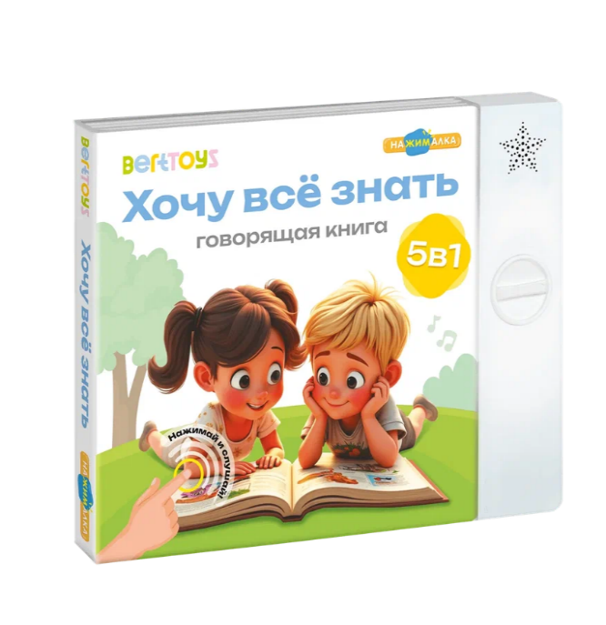 Видео |  | BertToys | 9785907527591 | 2199 | 4,590.00 ₽ |  | -
FD153 | Маленькая Нажималка «Учимся с мультяшками» | Самая первая энциклопедия для малышей. Очень компактная: удобно брать с собой. Вместе с известными героями мультфильмов "Лео и Тиг", Кошечки-Собачки", Сказочный патруль", Аркадий Паровозов" ребенок познакомиться с животными разных зон обитания, с формами и цветами, научится считать до 10, узнает про основные эмоции, противоположности, какие продукты можно купить в магазине и что из них готовят, откуда берутся продукты и из чего они состоят, узнает про безопасность дома и на улице. Книга сама задаёт вопросы и проверяет правильность ответов. Книга говорит голосами героев мультфильма. Учимся и играем с любимыми героями. Более 100 обучающих вопросов и фактов обо всем на свете. |  | Видео | 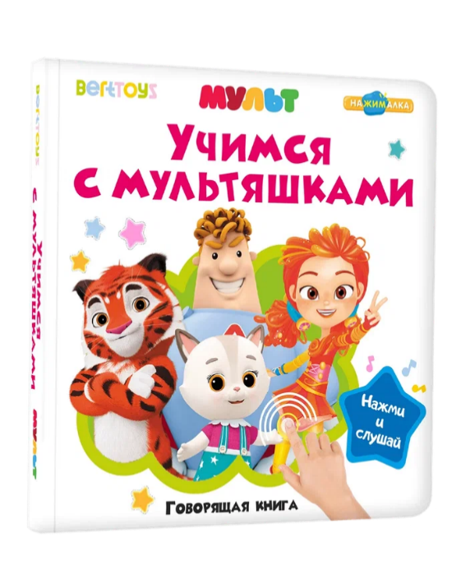 | BertToys | 9785907527508 | 919.00 ₽ | 2,190.00 ₽ |  | - | Скидка!
FD154 | Маленькая Нажималка «Турбозавры вперед» | Более 200 звуков: голоса турбозавров, песни из мультика, интересные факты о машинах и самых популярных динозаврах, игры. Книга сама задаёт вопросы и проверяет правильность ответов. |  | Видео | 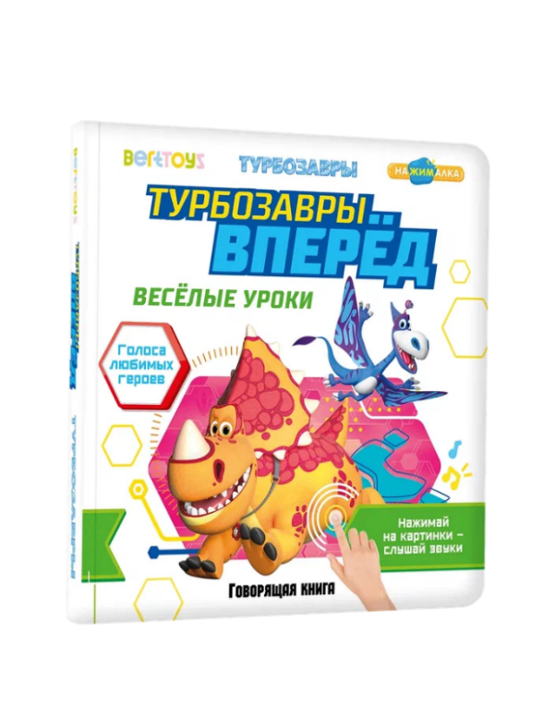 | BertToys | 9785907527515 | 919.00 ₽ | 2,190.00 ₽ |  | - | Скидка!
FD152 | Маленькая Нажималка «Всё о животных» | Говорящая интерактивная книга "Всё о животных" — Новый формат! Очень компактная: удобно брать с собой. Самая первая энциклопедия для малышей. Нажимай пальчиком на страницы и картинки оживут! 20 интерактивных страниц с реальными фотографиями, заданиями и звуками. В книге ребенок познакомится с животными фермы, леса и зоопарка. Узнает про пользу животных, малышей, кто что ест и где живет. Самые первые знания необходимые малышу для знакомства с животными. Книга сама задаёт вопросы и проверяет правильность ответов. Страницы сделаны из плотной бумаги, поэтому не мнутся и не рвутся. Картонный переплет защитит книгу от повреждений и сохранит на долгие годы. Работает на батарейках. | Фото | Видео | 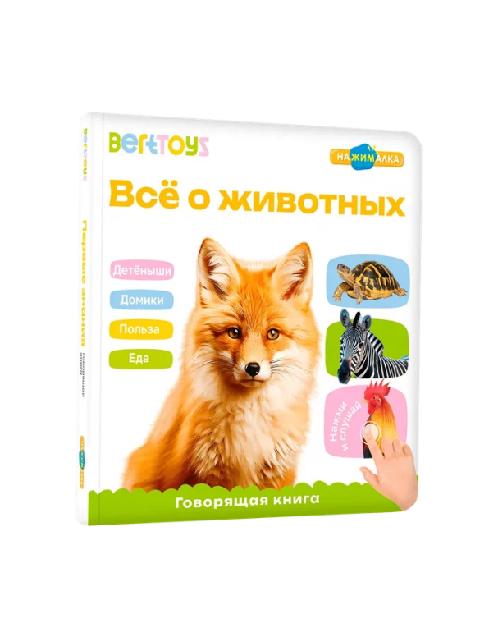 | BertToys | 9785907527485 | 1,149.00 ₽ | 1,990.00 ₽ |  | -
FD140 | «Нажималка. Животные». Говорящая интерактивная электронная книга. 3 режима занятий. 22 страницы. Встроенный динамик. Зарядка через USB. Комплект: книга, инструкция, USB-кабель. Возраст: 2+ | Более 500 звуков, фраз, вопросов, нажимай пальчиком на страницы и картинки оживут! 22 страницы с реальными фотографиями, заданиями и звуками. Книга задает вопросы и проверяет правильность ответов. РЕАЛЬНЫЕ ЗВУКИ животных, явлений, транспорта, предметов. Все страницы кликабельны Страницы сделаны из плотной бумаги, поэтому не мнутся и не рвутся. Картонный переплет защитит книгу от повреждений и сохранит на долгие годы. Развивающая книжка-игрушка для детей развивает воображение, речь, память и моторику ребёнка. Работает без батареек, заряжается от розетки через USB-кабель. | Фото | Видео | 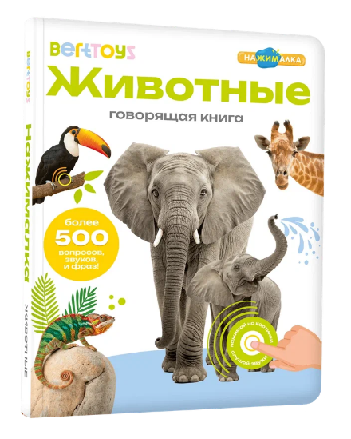 | BertToys | 9785604652590 | 1,429.00 ₽ | 2,490.00 ₽ |  | -
FD141 | «Нажималка. Я и мир вокруг». Говорящая интерактивная электронная книга. 3 режима занятий. 22 страницы. Встроенный динамик. Зарядка через USB. Комплект: книга, инструкция, USB-кабель. Возраст: 2+ | Более 500 звуков, фраз, вопросов, нажимай пальчиком на страницы и картинки оживут! 22 страницы с реальными фотографиями, заданиями и звуками. Книга задает вопросы и проверяет правильность ответов. РЕАЛЬНЫЕ ЗВУКИ животных, явлений, транспорта, предметов. Все страницы кликабельны Страницы сделаны из плотной бумаги, поэтому не мнутся и не рвутся. Картонный переплет защитит книгу от повреждений и сохранит на долгие годы. Развивающая книжка-игрушка для детей развивает воображение, речь, память и моторику ребёнка. Работает без батареек, заряжается от розетки через USB-кабель. | Фото | Видео | 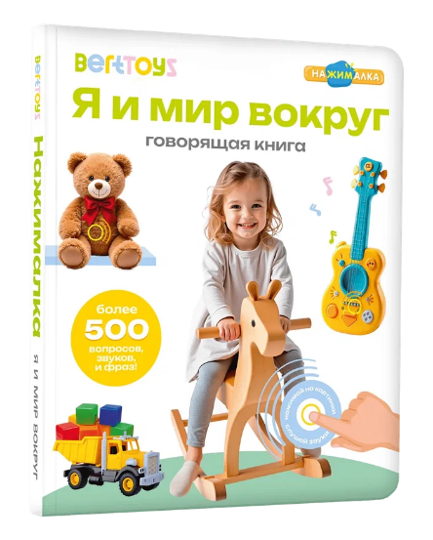 | BertToys | 9785604652596 | 1,429.00 ₽ | 2,490.00 ₽ |  | -
FD143 | «Нажималка. Русский алфавит». Говорящая интерактивная электронная книга. 3 режима занятий. 22 страницы. Встроенный динамик. Зарядка через USB. Комплект: книга, инструкция, USB-кабель. Возраст: 4+ | Более 500 звуков, фраз, вопросов, нажимай пальчиком на страницы и картинки оживут! 22 страницы с реальными фотографиями, заданиями и звуками. Книга задает вопросы и проверяет правильность ответов. РЕАЛЬНЫЕ ЗВУКИ животных, явлений, транспорта, предметов. Все страницы кликабельны Страницы сделаны из плотной бумаги, поэтому не мнутся и не рвутся. Картонный переплет защитит книгу от повреждений и сохранит на долгие годы. Развивающая книжка-игрушка для детей развивает воображение, речь, память и моторику ребёнка. Работает без батареек, заряжается от розетки через USB-кабель. | Фото | Видео | 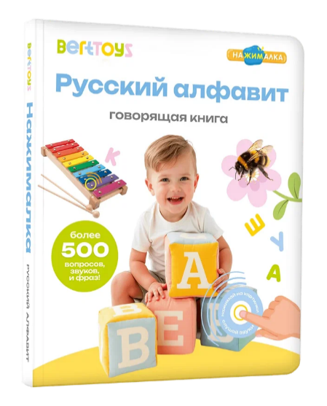 | BertToys | 9785907527188 | 1,449.00 ₽ | 2,490.00 ₽ |  | -
FD145 | «Нажималка. Цвета». Говорящая интерактивная электронная книга. 3 режима занятий. 22 страницы. Встроенный динамик. Зарядка через USB.. Комплект: книга, инструкция, USB-кабель.Возраст: 4+ | Более 500 звуков, фраз, вопросов, нажимай пальчиком на страницы и картинки оживут! 22 страницы с реальными фотографиями, заданиями и звуками. Книга задает вопросы и проверяет правильность ответов. РЕАЛЬНЫЕ ЗВУКИ животных, явлений, транспорта, предметов. Все страницы кликабельны Страницы сделаны из плотной бумаги, поэтому не мнутся и не рвутся. Картонный переплет защитит книгу от повреждений и сохранит на долгие годы. Развивающая книжка-игрушка для детей развивает воображение, речь, память и моторику ребёнка. Работает без батареек, заряжается от розетки через USB-кабель. | Фото | Видео | 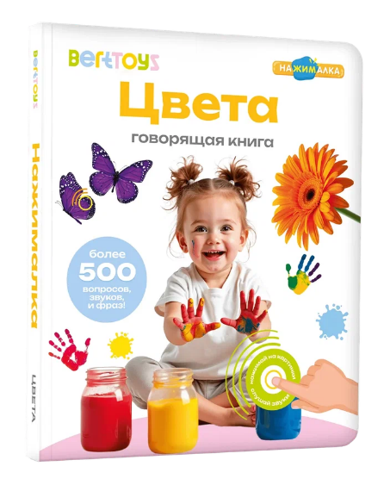 | BertToys | 9785907527201 | 1,449.00 ₽ | 2,490.00 ₽ |  | -
FD147 | «Нажималка. Транспорт». Говорящая интерактивная электронная книга. 3 режима занятий. 22 страницы. Встроенный динамик. Зарядка через USB. Комплект: книга, инструкция, USB-кабель.Возраст: 3+ | Более 500 звуков, фраз, вопросов, нажимай пальчиком на страницы и картинки оживут! 22 страницы с реальными фотографиями, заданиями и звуками. Книга задает вопросы и проверяет правильность ответов. РЕАЛЬНЫЕ ЗВУКИ животных, явлений, транспорта, предметов. Все страницы кликабельны Страницы сделаны из плотной бумаги, поэтому не мнутся и не рвутся. Картонный переплет защитит книгу от повреждений и сохранит на долгие годы. Развивающая книжка-игрушка для детей развивает воображение, речь, память и моторику ребёнка. Работает без батареек, заряжается от розетки через USB-кабель. | Фото | Видео | 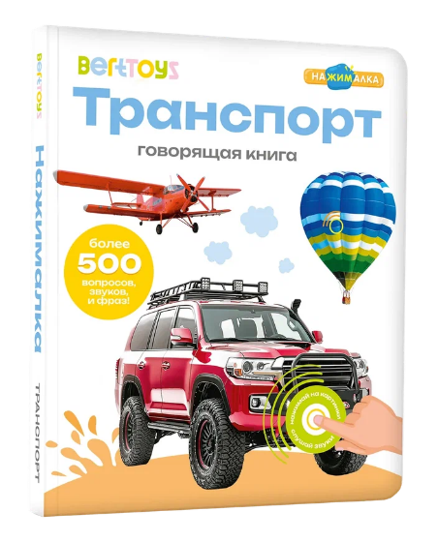 | BertToys | 9785907527225 | 1,449.00 ₽ | 2,490.00 ₽ |  | -
FD148 | «Нажималка. Три кота. Играем и учимся с котятами». Разработана совместно с СТС и мультфильмом «Три кота». Говорящая интерактивная электронная книга. 3 режима занятий. Дополенная реальность. 22 страницы. Встроенный динамик. Зарядка через USB. Комплект: книга, USB-кабель. Возраст: 3+ | Совместно с СТС и мультфильмом «Три кота» - Новинка! - Нажималка. Играем и учимся с котятами. Карамелька, Коржик и Компот у тебя дома! Нажимайте пальчиком на страницы и картинки оживут! 22 яркие страницы, отдельная тема на каждом развороте. Книга полностью озвучены голосами любимых героев — более 500 фраз и заданий, которые помогают тренировать память и пополнять словарный запас. | Фото | Видео | 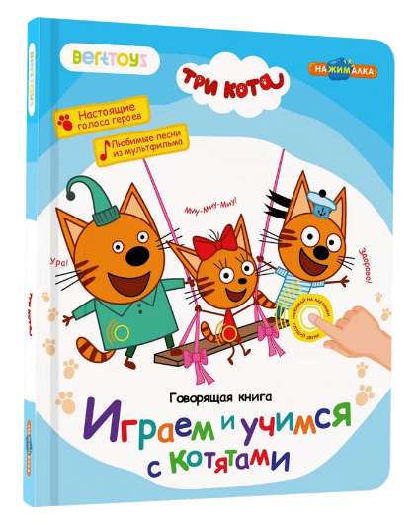 | BertToys | 9785907527423 | 1,599.00 ₽ | 2,890.00 ₽ |  | -
FD149 | «Нажималка. Маша и медведь "Давай, давай учиться». Говорящая интерактивная электронная книга. 3 режима занятий. 22 страницы. Встроенный динамик. Зарядка через USB. Комплект: книга, USB-кабель. Возраст: 2+ | Лицензионный продукт от BertToys и Агама Медиа. Маша и медведь - персонажи любимого мультика оживают на страницах книги, просто нажимай пальчиком! Яркие иллюстрации, все герои мультфильма говорят своими голосами. Ребенок будет в восторге. Вместе с героями мультика учим счет, формы, цвета, знакомимся с окружающим миром. Более 500 фраз и заданий, которые помогают тренировать память и пополнять словарный запас. | фото | Видео | 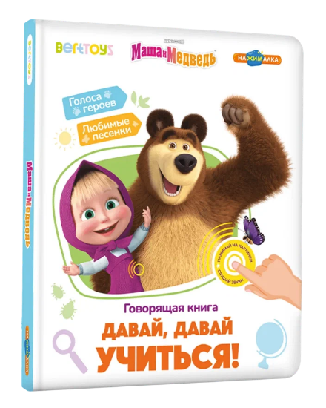 | BertToys | 9785907527423 | 1,699.00 ₽ | 2,890.00 ₽ |  | -
FD151 | !Нажималка «Синий трактор. Учимся, играем и поем!» 3 режима занятий. 22 страницы. Встроенный динамик. Зарядка через USB. Комплект: книга, USB-кабель. Возраст: 2+ | Встречайте новинку от BertToys, разработанную совместно с популярным мультфильмом «Синий трактор» – Нажималка «Синий трактор. Учимся, играем и поем!» Тема книги – знакомство малыша с окружающим миром. На разворотах «Нажималки» ребенок увидит животных, которые живут на ферме, выучит названия фруктов и ягод, запомнит правила гигиены и с малого возраста будет знать о том, как правильно сортировать мусор. И многое другое! В говорящей книге более 500 звуков, в том числе песни и мелодии из мультика, голоса героев, звуки окружающего мира, игры. На каждой странице можно выбрать режим: прослушивание голосов и звуков, «Мульти-пульти» и «Давай играть». Страницы сделаны из плотной бумаги, поэтому не мнутся и не рвутся. Картонный переплет защитит книгу от повреждений и сохранит на долгие годы. Работает без батареек, заряжается от розетки через USB-кабель. | фото | Видео | 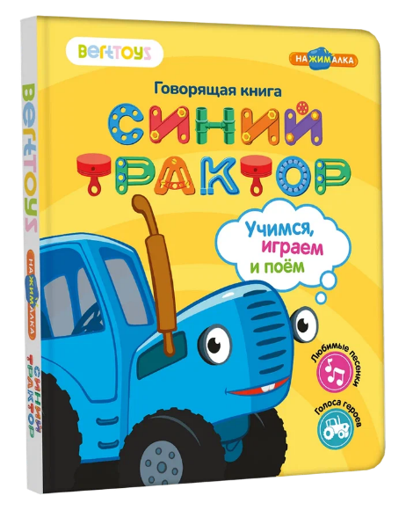 | BertToys | 9785907527478 | 1,729.00 ₽ | 2,890.00 ₽ |  | -
FD150 | Большая Нажималка «Первые знания» 28 страниц. Встроенный динамик. Зарядка через USB. Комплект: книга, USB-кабель. Возраст: 3+ | Говорящая интерактивная книга "Первые знания" — Новинка в серии! Нажимай пальчиком на страницы и картинки оживут! 28 страниц с реальными фотографиями. Более 800 звуков: сказки, песни, мелодии, потешки, стихи, чистоговорки, звуки окружающего мира, игры, интересные факты, двигательные и речевые упражнения. Книга сама задаёт вопросы и проверяет правильность ответов. Четыре режима для игр и развития. Страницы сделаны из плотной бумаги, поэтому не мнутся и не рвутся. Картонный переплет защитит книгу от повреждений и сохранит на долгие годы. Работает без батареек, заряжается от розетки через USB-кабель. | Фото | Видео | 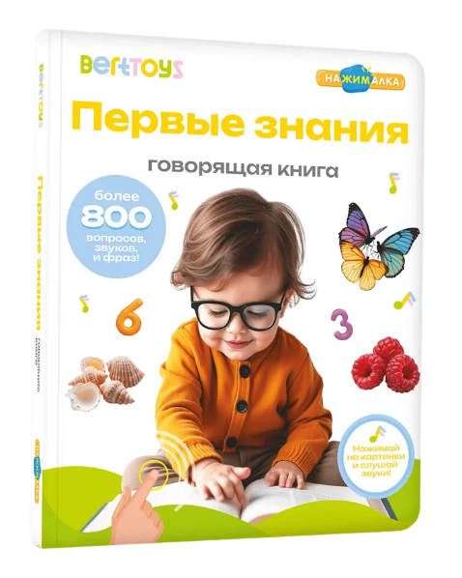 | BertToys | 9785907527461 | 1,829.00 ₽ | 2,890.00 ₽ |  | -
FD141.01 | Большая говорящая книга "Нажималка" Я и Мир вокруг 28 страниц. Встроенный динамик. Зарядка через USB. Комплект: книга, USB-кабель. Возраст: 3+ FD141.01 | Большая говорящая интерактивная книга "Я и мир вокруг" — теперь в увеличенном формате! Нажимай пальчиком на страницы и картинки оживут! 28 страницы с реальными фотографиями. Более 800 фраз, заданий, вопросов. Четыре режима для игр и развития. Страницы сделаны из плотной бумаги, поэтому не мнутся и не рвутся. Картонный переплет защитит книгу от повреждений и сохранит на долгие годы. Работает без батареек, заряжается от розетки через USB-кабель. | Фото | Видео | 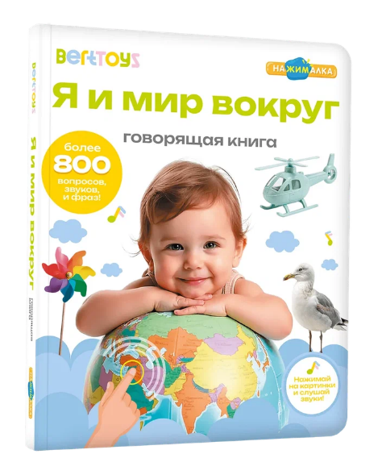 | BertToys | 9785907527447 | 1,829.00 ₽ | 2,890.00 ₽ |  | -
FD140.01 | Большая говорящая книга "Нажималка" Животные 28 страниц. Встроенный динамик. Зарядка через USB. Комплект: книга, USB-кабель. Возраст: 3+ FD140.01 | Большая говорящая интерактивная книга "Я и мир вокруг" — теперь в увеличенном формате! Нажимай пальчиком на страницы и картинки оживут! 28 страницы с реальными фотографиями. Более 800 фраз, заданий, вопросов. Четыре режима для игр и развития. Страницы сделаны из плотной бумаги, поэтому не мнутся и не рвутся. Картонный переплет защитит книгу от повреждений и сохранит на долгие годы. Работает без батареек, заряжается от розетки через USB-кабель. | Фото | Видео | 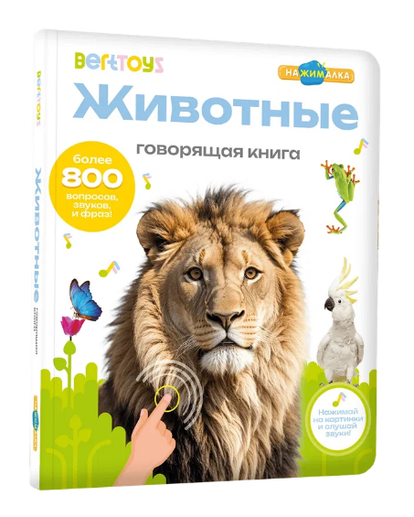 | BertToys | 9785907527430 | 1,829.00 ₽ | 2,890.00 ₽ |  | -
 |  |  |  |  | Серия "Логопедические интерактивные игрушки-тренажёры"
FD112/Белый | Логопедическая игрушка "Панда Тичи" Возраст: 2+ | Логопедические игрушки: разработаны с логопедами. Тигрёнок Рыки, Собачка Буля, Панда Тичи. Игрушки-тренажёры для запуска и постановки речи. Умные помощники в развитии речи для дошкольников с профессионально подобранной базой артикуляционной гимнастики, скороговорок и прочих логопедических упражнений.Взаимодействие с книгами и стикерами.Скороговорки.Логопедические сказки.Звуки природы. Белая. 8 режимов, 9 функций. Запись и воспроизведение голоса, озвучивание книг. 8 Гб памяти. Зарядка через USB. Возраст: 2+. Комплект: игрушка, подставка, аудиостикеры и мини-книжка для озвучивания, инструкция, USB-кабель. | Фото | Видео | 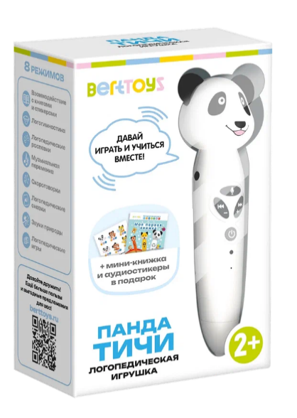 | BertToys | 4630017947362 | 2,499.00 ₽ | 3,490.00 ₽ |  | -
FD112/Оранжевый | Логопедическая игрушка "Тигрёнок Рыки" Возраст: 2+ | Логопедические игрушки: разработаны с логопедами. Тигрёнок Рыки, Собачка Буля, Панда Тичи. Игрушки-тренажёры для запуска и постановки речи. Умные помощники в развитии речи для дошкольников с профессионально подобранной базой артикуляционной гимнастики, скороговорок и прочих логопедических упражнений.Взаимодействие с книгами и стикерами.Скороговорки.Логопедические сказки.Звуки природы. Белая. 8 режимов, 9 функций. Запись и воспроизведение голоса, озвучивание книг. 8 Гб памяти. Зарядка через USB. Возраст: 2+. Комплект: игрушка, подставка, аудиостикеры и мини-книжка для озвучивания, инструкция, USB-кабель. | Фото |  | 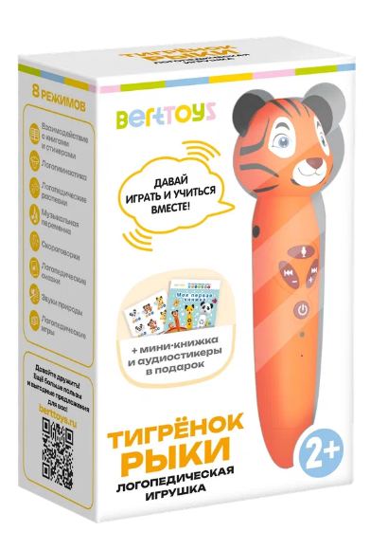 | BertToys |  | 2,499.00 ₽ | 3,490.00 ₽ |  | -
FD112/Желтый | Логопедическая игрушка "Собачка Буля" Возраст: 2+ | Логопедические игрушки: разработаны с логопедами. Тигрёнок Рыки, Собачка Буля, Панда Тичи. Игрушки-тренажёры для запуска и постановки речи. Умные помощники в развитии речи для дошкольников с профессионально подобранной базой артикуляционной гимнастики, скороговорок и прочих логопедических упражнений.Взаимодействие с книгами и стикерами.Скороговорки.Логопедические сказки.Звуки природы. Белая. 8 режимов, 9 функций. Запись и воспроизведение голоса, озвучивание книг. 8 Гб памяти. Зарядка через USB. Возраст: 2+. Комплект: игрушка, подставка, аудиостикеры и мини-книжка для озвучивания, инструкция, USB-кабель. | Фото |  | 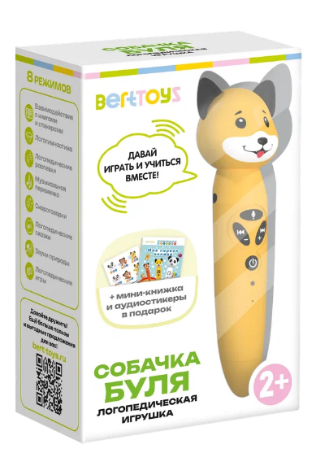 | BertToys | 4630017947355 | 2,499.00 ₽ | 3,490.00 ₽ |  | -
FD505 | Интерактивная книга Для "Панда Тичи/Тигренок Рыки/Cобака Буля" - Моя азбука Возраст: 2+ | Музыкальная книга, в которой более 2000 звуков, вопросов, заданий и игр. Взаимодействует с логопедическими игрушками: Панда Тичи, Тигрёнок Рыки и Собачка Буля.Интерактивное чтение С помощью встроенной камеры умные зверюшки распознают и называют все картинки, а ещё озвучивают все тексты в книге, достаточно просто прикоснуться к страницам. Дети с удовольствием будут рассматривать рисунки и слушать весёлые стишки про животных и буквы, а дошколята уже могут в игровой форме познавать животный мир, изучать цвета и учиться считать. | Фото | Видео | 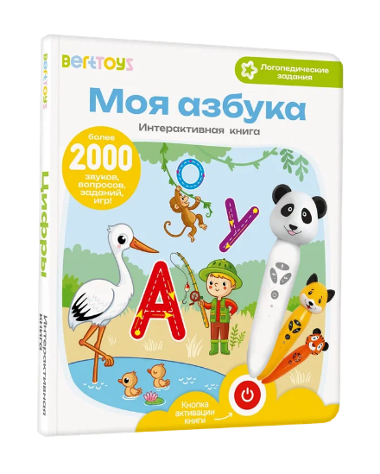 | BertToys | 9785604652572 | 519.00 ₽ | 1 199,00 |  | -
FD506 | Интерактивная книга Для "Панда Тичи/Тигренок Рыки/Cобака Буля" - Животные Возраст: 2+ | Музыкальная книга, в которой более 2000 звуков, вопросов, заданий и игр. Взаимодействует с логопедическими игрушками: Панда Тичи, Тигрёнок Рыки и Собачка Буля.Интерактивное чтение С помощью встроенной камеры умные зверюшки распознают и называют все картинки, а ещё озвучивают все тексты в книге, достаточно просто прикоснуться к страницам. Дети с удовольствием будут рассматривать рисунки и слушать весёлые стишки про животных и буквы, а дошколята уже могут в игровой форме познавать животный мир, изучать цвета и учиться считать. | Фото | Видео | 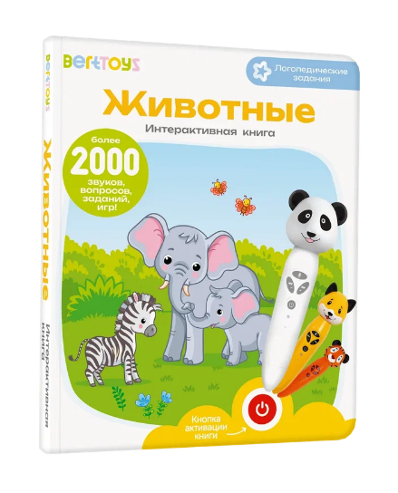 | BertToys | 9785907527058 | 519.00 ₽ | 1 199,00 |  | -
FD515 | Интерактивная книга Для "Панда Тичи/Тигренок Рыки/Cобака Буля" - Цифры Возраст: 2+ | Музыкальная книга, в которой более 2000 звуков, вопросов, заданий и игр. Взаимодействует с логопедическими игрушками: Панда Тичи, Тигрёнок Рыки и Собачка Буля.Интерактивное чтение С помощью встроенной камеры умные зверюшки распознают и называют все картинки, а ещё озвучивают все тексты в книге, достаточно просто прикоснуться к страницам. Дети с удовольствием будут рассматривать рисунки и слушать весёлые стишки про животных и буквы, а дошколята уже могут в игровой форме познавать животный мир, изучать цвета и учиться считать. | Фото |  | 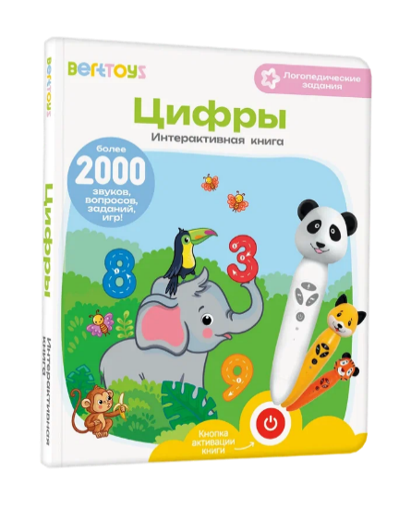 | BertToys | 9785907527331 | 839.00 ₽ | 1 199,00 |  | -
FD516 | «Говорю правильно», часть 1. Книга для озвучивания. Дополнение к логопедическим игрушкам Панда Тичи/Тигренок Рыки/Cобака Буля. Возраст: 3+ | Логопедическая книга для развития речи, в которой более 2000 звуков, вопросов, заданий и игр. Взаимодействует с логопедическими игрушками: Панда Тичи, Тигрёнок Рыки и Собачка Буля. С помощью встроенной камеры умные зверюшки распознают и называют все картинки, а ещё озвучивают все тексты в книге, достаточно просто прикоснуться к страницам. Дети с удовольствием будут рассматривать рисунки и слушать весёлые истории.На каждом развороте – интересные факты и стихи о животных, растениях, овощах и фруктах, транс порте и не только. Разнообразные задания для развития логики и мышления, тренировки памяти и внимания, улучшения артикуляции, постановки четкой правильной речи. | Фото | Видео | 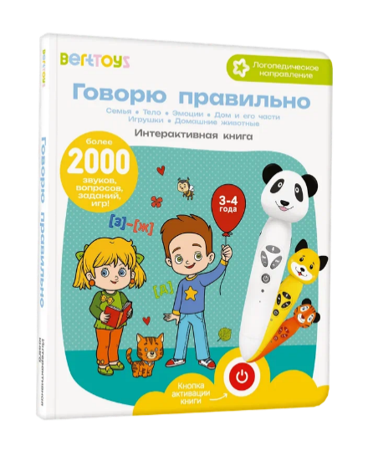 | BertToys | 9785907527157 | 639.00 ₽ | 1 199,00 |  | - | Нет в наличии
FD517 | «Говорю правильно», часть 2. Книга для озвучивания. Дополнение к логопедическим игрушкам Панда Тичи/Тигренок Рыки/Cобака Буля. Возраст: 3+ | Логопедическая книга для развития речи, в которой более 2000 звуков, вопросов, заданий и игр. Взаимодействует с логопедическими игрушками: Панда Тичи, Тигрёнок Рыки и Собачка Буля. С помощью встроенной камеры умные зверюшки распознают и называют все картинки, а ещё озвучивают все тексты в книге, достаточно просто прикоснуться к страницам. Дети с удовольствием будут рассматривать рисунки и слушать весёлые истории.На каждом развороте – интересные факты и стихи о животных, растениях, овощах и фруктах, транс порте и не только. Разнообразные задания для развития логики и мышления, тренировки памяти и внимания, улучшения артикуляции, постановки четкой правильной речи. | Фото | Видео | 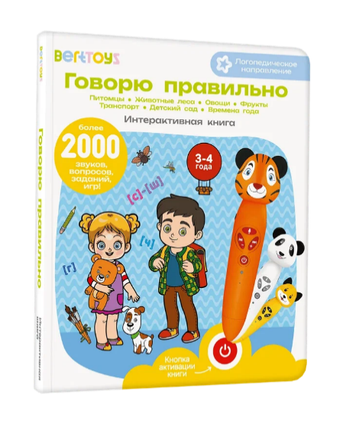 | BertToys | 9785907527164 | 639.00 ₽ | 1 199,00 |  | -
FD309 | «Подражалки. Зверюшки». Карточки для озвучивания с заданиями. Дополнение к Панда Тичи/Тигренок Рыки/Cобака Буля. Возраст: 3+ | В наборе 30 двусторонних карточек с животными. Более 200 звукоподражаний, логопедических заданий, заданий на движение и проговаривание. Взаимодействует с логопедическими игрушками: Панда Тичи, Тигрёнок Рыки и Собачка Буля. Интерактивное чтение . С помощью встроенной камеры умные зверюшки распознают и называют все картинки, достаточно просто прикоснуться к карточке. Надежность и польза Карточки изготовлены из плотного картона, подходят для многократного использования. Дети с удовольствием будут рассматривать на карточках животных, слушать звуки и выполнять веселые логопедические задания. Карточки задают вопросы и проверяют правильность ответов. |  |  | 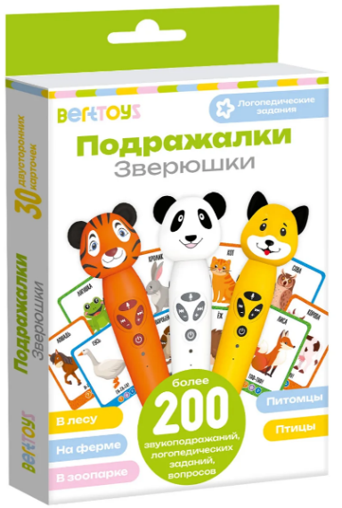 | BertToys | 9785907527379 | 409.00 ₽ | 999.00 ₽ |  | -
 |  |  |  |  | Серия «Говоручка» — говорящая интерактивная игрушка тренажер
FD113/Голубой | Набор «Говоручка». Интерактивная игрушка-тренажёр для обучения письму. Возраст: 3+ | Говоручка — интерактивная ручка-тренажёр для обучения письму. Специальные выемки для пальцев научат ребенка правильно держать ручку. Упражнения в книге с прописями сформируют навык аккуратного написания букв и слов. Стержни с исчезающими чернилами позволят повторно выполнять задания неограниченное количество раз.Озвучивает все картинки и тексты. Даёт задания с прописями. Пишет волшебными чернилами Комплект: говорящая ручка , книга с прописями и заданиями «Забавные животные», 10 сменных стержней «Исчезающие чернила», инструкция, USB-кабель. | Фото | Видео | 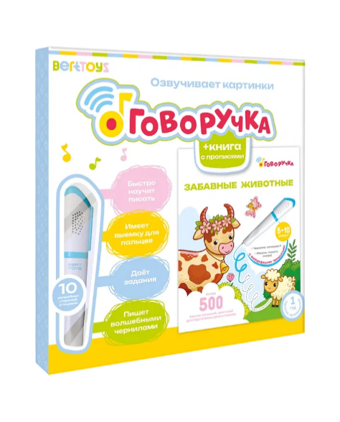 | BertToys | 4630017932481 | 2,999.00 ₽ | 3,700.00 ₽ |  | -
FD113/Желтый | Набор «Говоручка». Интерактивная игрушка-тренажёр для обучения письму. Возраст: 3+ | Говоручка — интерактивная ручка-тренажёр для обучения письму. Специальные выемки для пальцев научат ребенка правильно держать ручку. Упражнения в книге с прописями сформируют навык аккуратного написания букв и слов. Стержни с исчезающими чернилами позволят повторно выполнять задания неограниченное количество раз.Озвучивает все картинки и тексты. Даёт задания с прописями. Пишет волшебными чернилами Комплект: говорящая ручка , книга с прописями и заданиями «Забавные животные», 10 сменных стержней «Исчезающие чернила», инструкция, USB-кабель. | Фото |  | 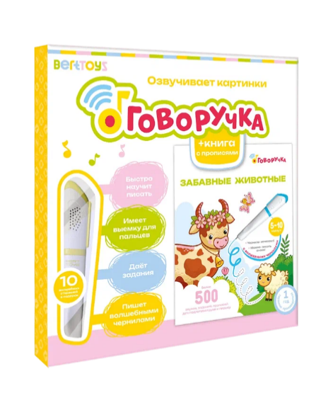 | BertToys | 4630017947331 | 2,999.00 ₽ | 3,700.00 ₽ |  | - | Нет в наличии
FD113/Розовый | Набор «Говоручка». Интерактивная игрушка-тренажёр для обучения письму. Возраст: 3+ | Говоручка — интерактивная ручка-тренажёр для обучения письму. Специальные выемки для пальцев научат ребенка правильно держать ручку. Упражнения в книге с прописями сформируют навык аккуратного написания букв и слов. Стержни с исчезающими чернилами позволят повторно выполнять задания неограниченное количество раз.Озвучивает все картинки и тексты. Даёт задания с прописями. Пишет волшебными чернилами Комплект: говорящая ручка , книга с прописями и заданиями «Забавные животные», 10 сменных стержней «Исчезающие чернила», инструкция, USB-кабель. | Фото |  | 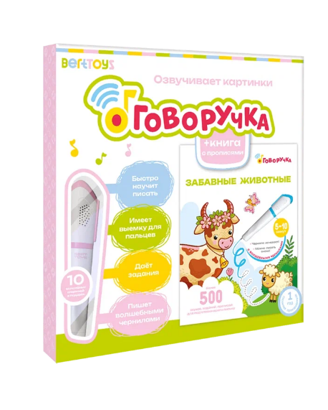 | BertToys | 4630017947324 | 2,999.00 ₽ | 3,700.00 ₽ |  | -
FD504 | «Озорные Буквы». Книга для озвучивания с прописями и заданиями. Дополнение к «Говоручке». Возраст: 3+ | В книге более 500 звуков, заданий и прописей для развития мелкой моторики и подготовки руки к письму. Повторять задания можно неограниченное количество раз благодаря стержням с исчезающими чернилами в Говоручке.Уникальная особенность занятий по книге-тренажёру — возможность писать исчезающими чернилами. Дети обязательно захотят попробовать стать волшебниками и с интересом начнут выполнять задания. Волшебные чернила исчезают через 5–10 минут. Можно тренироваться снова и снова, с каждым разом улучшая результат. Дополнение к «Говоручке» | Фото | Видео | 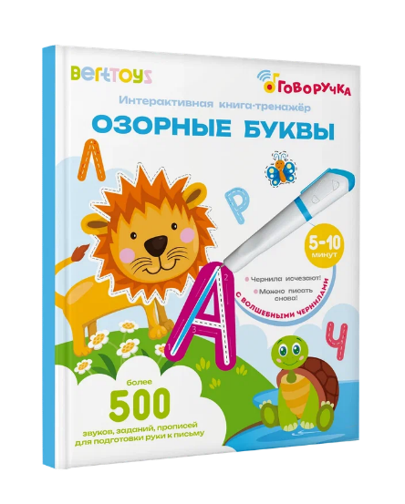 | BertToys | 9785604652565 | 247.00 ₽ | 1,199.00 ₽ |  | - | Скидка!
FD508 | «Весёлые цифры». Книга для озвучивания с прописями и заданиями. Дополнение к «Говоручке». Возраст: 3+ | В книге более 500 звуков, заданий и прописей для развития мелкой моторики и подготовки руки к письму. Повторять задания можно неограниченное количество раз благодаря стержням с исчезающими чернилами в Говоручке.Уникальная особенность занятий по книге-тренажёру — возможность писать исчезающими чернилами. Дети обязательно захотят попробовать стать волшебниками и с интересом начнут выполнять задания. Волшебные чернила исчезают через 5–10 минут. Можно тренироваться снова и снова, с каждым разом улучшая результат. Дополнение к «Говоручке» | Фото | Видео | 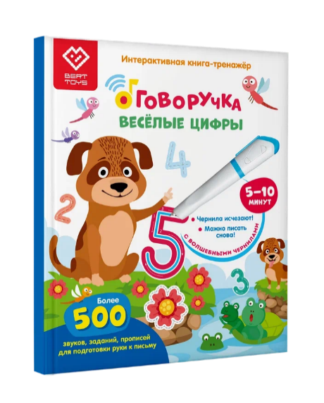 | BertToys | 9785907527072 | 247.00 ₽ | 1,199.00 ₽ |  | - | Скидка!
FD514 | «Первые знания». Книга для озвучивания с прописями и заданиями. Дополнение к «Говоручке». Возраст: 3+ | В книге более 500 звуков, заданий и прописей для развития мелкой моторики и подготовки руки к письму. Повторять задания можно неограниченное количество раз благодаря стержням с исчезающими чернилами в Говоручке.Уникальная особенность занятий по книге-тренажёру — возможность писать исчезающими чернилами. Дети обязательно захотят попробовать стать волшебниками и с интересом начнут выполнять задания. Волшебные чернила исчезают через 5–10 минут. Можно тренироваться снова и снова, с каждым разом улучшая результат. Дополнение к «Говоручке» | Фото | Видео | 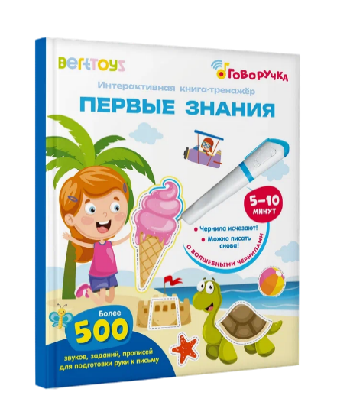 | BertToys | 9785907527133 | 247.00 ₽ | 1,199.00 ₽ |  | - | Скидка!
FD522 | Многоразовые прописи "Три кота. Готовимся к школе с котятами" | Совместно с СТС и мультфильмом «Три кота» Уникальные многоразовые прописи "Три кота. Готовимся к школе с котятами" для детей от 3 до 6 лет, которое превращает обучение письму в увлекательную игру. С помощью этой книги ваш ребенок сможет освоить первые прописи, подготовиться к школе и развить мелкую моторику, играя и весело проводя время. Учимся писать постепенно, переходя от простых элементов к более сложным.Книга создана для взаимодействия с Говоручкой — интерактивной ручкой от БертТойс, которая делает обучение еще более захватывающим.В книге собрано более 500 звуков, заданий и прописей, направленных на подготовку руки к письму. |  | Видео | 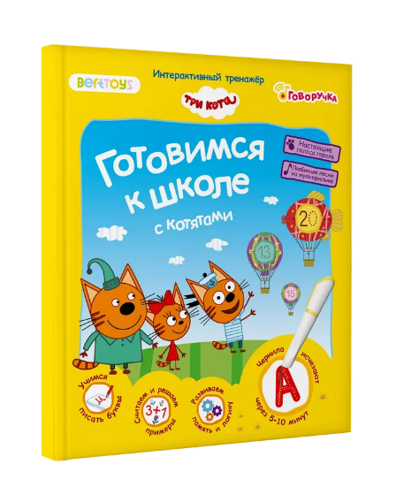 | BertToys | 9785907527492 | 263.00 ₽ | 1,390.00 ₽ |  | - | Скидка!
FD519 | «Прописные цифры». Тетрадь-тренажер. Дополнение к Говоручке. Возраст: 5+. | Тетради изготовлены из плотной бумаги, подходят для многократного использования. На каждом развороте разнообразные задания и обучающие игры, знакомство с буквами и цифрами, первые задачи для подготовки к школе. Уникальная особенность занятий с тетрадями — возможность писать исчезающими чернилами. Дети обязательно захотят попробовать стать волшебниками и с интересом начнут выполнять задания. Волшебные чернила исчезают через 5–10 минут. Можно тренироваться снова и снова, с каждым разом улучшая результат. | Фото | Видео | 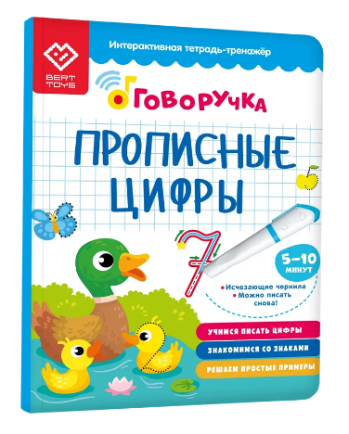 | BertToys | 9785907527409 | 329.00 ₽ | 1,199.00 ₽ |  | -
FD520 | «Прописные буквы». Тетрадь-тренажер. Дополнение к Говоручке. Возраст: 5+ | Тетради изготовлены из плотной бумаги, подходят для многократного использования. На каждом развороте разнообразные задания и обучающие игры, знакомство с буквами и цифрами, первые задачи для подготовки к школе. Уникальная особенность занятий с тетрадями — возможность писать исчезающими чернилами. Дети обязательно захотят попробовать стать волшебниками и с интересом начнут выполнять задания. Волшебные чернила исчезают через 5–10 минут. Можно тренироваться снова и снова, с каждым разом улучшая результат. | Фото | Видео | 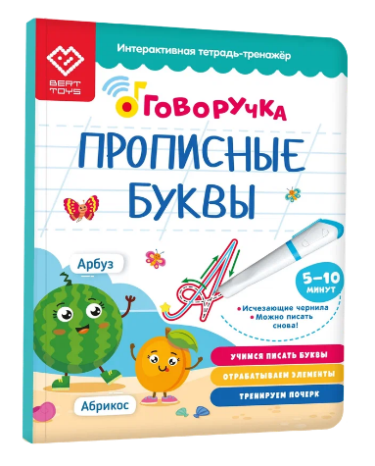 | BertToys | 9785907527416 | 329.00 ₽ | 1,199.00 ₽ |  | - | Нет в наличии
FD311 | «Развитие речи». Карточки для озвучивания с прописями и заданиями. Дополнение к «Говоручке». Возраст: 3+ | В наборе 30 двусторонних карточек с заданиями. Более 400 звуков, заданий и прописей для развития мелкой моторики и подготовки руки к письму. Повторять задания можно неограниченное количество раз благодаря стержням с исчезающими чернилами в Говоручке. Каждый текст и картинка озвучиваются с помощью Говоручки — достаточно поднести ручку к звёздочке или любой картинке. Говоручка даст задания для подготовки руки к письму с прописями, а также интересные игровые задания. | Фото | Видео | 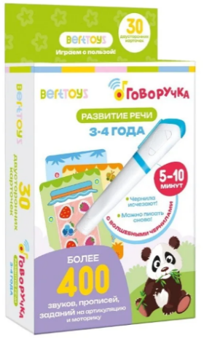 | BertToys | 9785907527393 | 343.00 ₽ | 1,199.00 ₽ |  | - | Скидка!
FD302 | «Пиши-читай. Слова». Карточки для озвучивания с прописями и заданиями. Дополнение к «Говоручке».Возраст: 3+ | В наборе 30 двусторонних карточек с заданиями. Более 400 звуков, заданий и прописей для развития мелкой моторики и подготовки руки к письму. Повторять задания можно неограниченное количество раз благодаря стержням с исчезающими чернилами в Говоручке. Каждый текст и картинка озвучиваются с помощью Говоручки — достаточно поднести ручку к звёздочке или любой картинке. Говоручка даст задания для подготовки руки к письму с прописями, а также интересные игровые задания. | Фото | Видео | 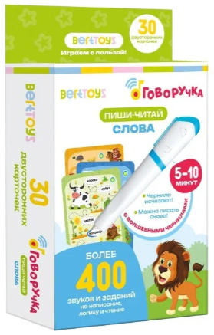 | BertToys | 9785907527140 | 449.00 ₽ | 1,199.00 ₽ |  | -
FD0113 | Набор сменных стержней «Исчезающие чернила» для «Говоручки». 10 шт. Возраст: 2+ | Стержни с исчезающими чернилами позволят повторно выполнять задания неограниченное количество раз. Испарение чернил происходит постепенно через 5-20 минут в зависимости от типа бумаги. | Фото | Видео |  | BertToys | 4630017947300 | 99.00 ₽ | 485.00 ₽ |  | -

